成本核算 (2)
序 | QAD编码 | 物料代码 | 总成名称 | 名称 | 材质 | 数量 | 下料尺寸 |  |  | 重量 |  |  | 未税单价 |  | 材料费 | 加工成本 |  |  |  |  |  | 未税合计 | 未税模具费 | 模具分摊数量 | 模摊费 | 含模摊未税价 | 供应商报价 | 照片
号 |  |  |  |  |  |  | 长mm | 宽mm | 厚mm | 毛重 | 净重 | 废铁 | 材料 | 废铁 |  | 工序 | 吨位 | 工序数 | 工序费 | 出件数 | 合计
1 | SHT0014640 |  | 前横梁焊接总成 | SHT0001856上框前横梁 | SAPH440 | 1 |  |  |  |  |  |  | 2.9223 |  | 2.9223 | 焊接 |  | 4 | 0.05 | 1.00 | 0.40 | 4.122 | 6000.00 |  |  |  |  | 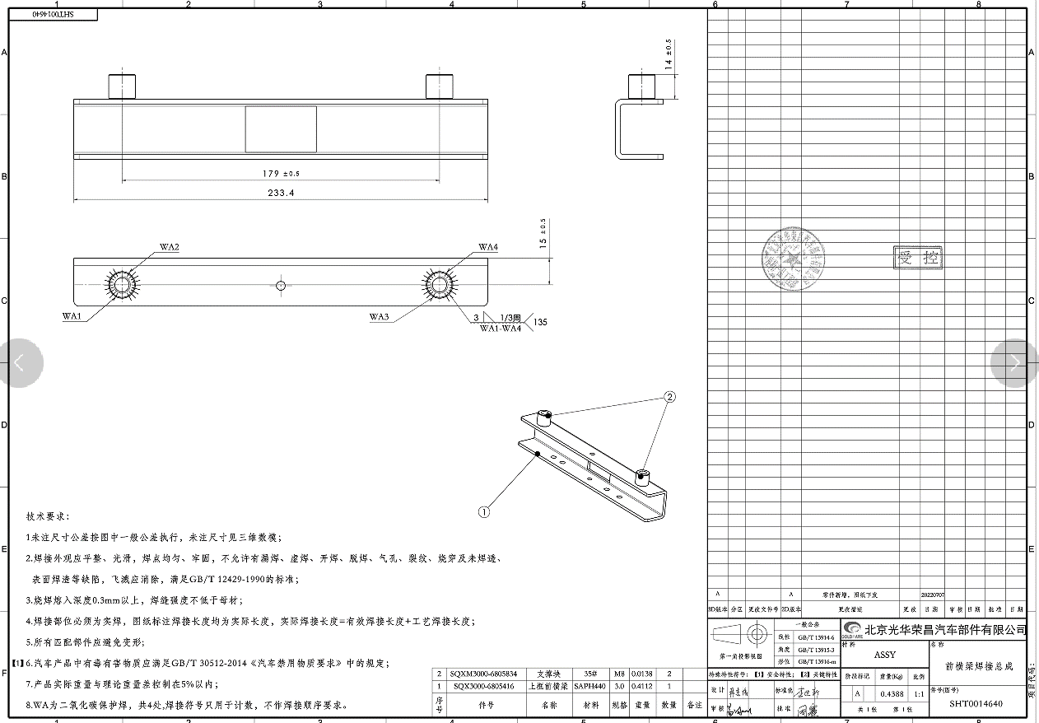
 |  |  |  | SHT0002319支撑块 |  | 2 |  |  |  |  |  |  | 0.4000 |  | 0.8000 | 焊接往返取货
 |  |  |  |  |  |  |  |  |  |  |  |  |  |  |  | 按照J6L低配1.5万台，L6000项目0.5万台，王牌项目1.8万台，M3000（未立项，暂且不计算）。每年前横梁用量为2*3.8万=7.6万件年。折合每月6333件。

 |  |  |  | 合计 |  |  |  |  |  |  |  |  |  |  | 3.7223 |  |  |  |  |  | 0.40

